المؤشرات الكلية

سوق العراق للاوراق المالية
جلسة الاثنين 2026/8/24 |  |  |  | تقرير أسعار الأسهم المتداولة لسوق العراق للأوراق المالية
الجلسة (147)
الاسهم المتداولة المدرجة و OTC |  |  | 982,245,550 |  |  | قيمة الأسهم المتداولة المدرجة و OTC |  | 453,472,017 |  |  | صفقات الشركات المدرجة وOTC | 405
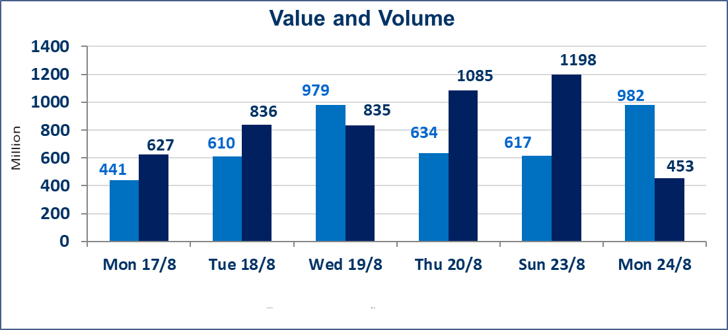
المؤشر60 ISX اليوم | 1014.00 |  | نقطة |  |  | المؤشر15 ISX اليوم | 1249.51 | نقطة
المؤشر 60 ISX السابق | 1012.81 |  | نقطة |  |  | المؤشر 15 ISX السابق | 1246.59 | نقطة
نسبة التغير | 0.12 |  | % |  |  | نسبة التغير | 0.23 | %
عدد النقاط | 1.19 |  | نقطة |  |  | عدد النقاط | 2.92 | نقطة

الشركات المدرجة | 103 | OTC | 22 | 125 |  | الشركات غير المتداولة المدرجة | 49 | OTC | 21 | 70
الشركات المتداولة | 30 | OTC | 1 | 31 |  | الشركات المرتفعة |  |  | 9
شركات الهيئة العامة |  |  |  | 4 |  | الشركات المنخفضة |  |  | 5
الموقوفة بقرار من هيأة الأوراق المالية |  |  |  | 20
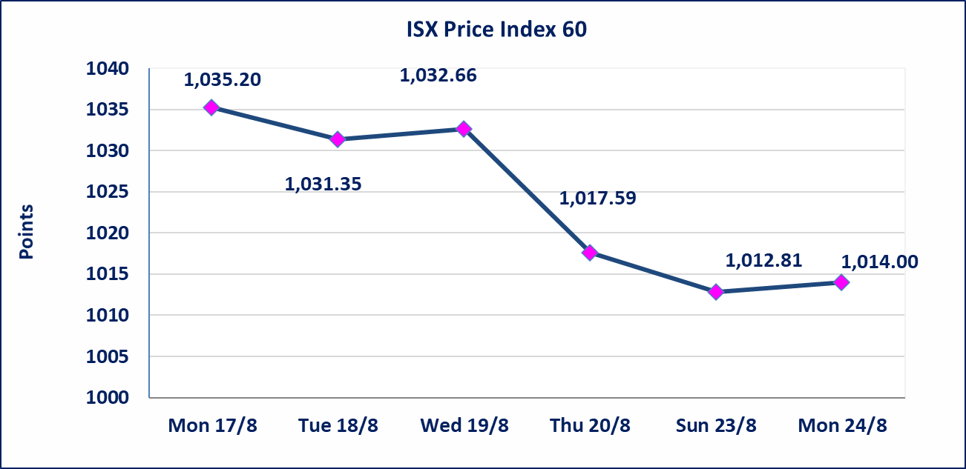
 |  |  |  |  |  | 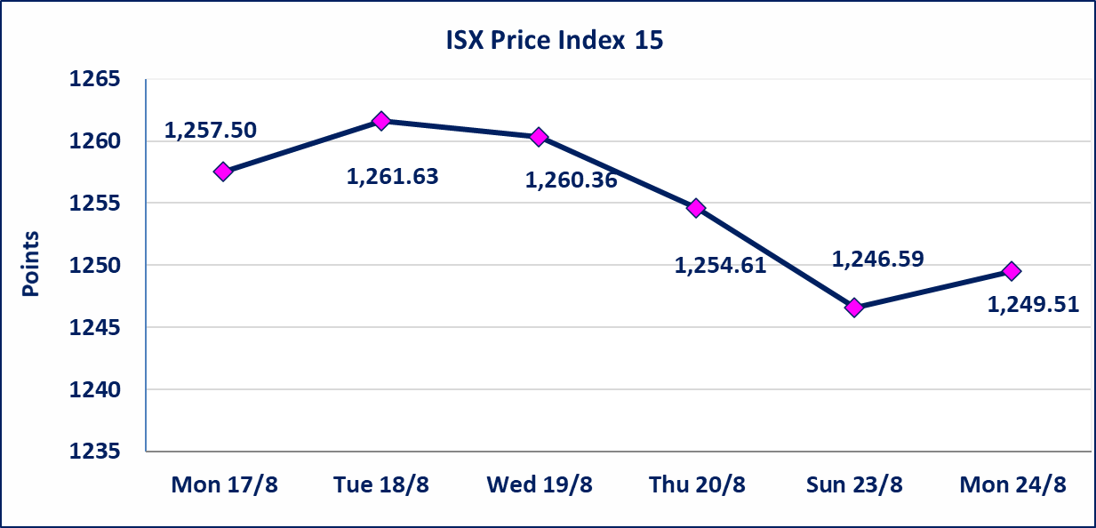
* | استنادا الى قرار الامانة العامة لمجلس الوزراء تقرر عدم تنظيم جلسة تداول ليوم الثلاثاء الموافق 25 أب 2026 لاعلانها عطلة رسمية بمناسبة المولد النبوي الشريف ، ستنظم الجلسات التداول اعتبارا من جلسة الاربعاء الموافق 26 أب 2026.
* | استنادا الى كتاب هيأة الاوراق المالية المرقم 1505/10 في 2026/8/13 سيتم ايقاف التداول على اسهم الشركات اعتبارا من جلسة الاثنين 2026/8/17 لعدم الالتزام بمتطلبات الافصاح المالي وتقديم الحسابات الختامية لعام 2025 (مصرف سومر التجاري ،مصرف الموصل ، مصرف الاتحاد العراقي ، مصرف المتحد ، مصرف الوطني الاسلامي ،مصرف الدولي ، مصرف العالم ،مصرف امين العراق ،فنادق عشتار ، الوطنية للاستثمارات السياحية ، الحديثة للانتاج الحيواني ، بابل للانتاج الحيواني) واستمرار التداول على الشركات ( العراقية لصناعة الكارتون ، الصناعات الالكترونية ، الصناعات الخفيفة ، صناعة المواد الانشائية ، العراقية لنقل المنتجات النفطية ، بادية للنقل العام ، فندق فلسطين ، فندق السدير) واستمرار ايقاف التداول على الشركات (الخير للاستثمار المالي،الباتك للاستثمار المالي،بين النهرين للاستثمارات المالية،الزوراء للاستثمار المالي، العراقية للنقل البري، مصرف بابل ، مصرف الشمال، مصرف زين العراق).
الوطنية للصناعات الغذائية (INFF) | تم البدء بعمليات ايداع شهادات اسهم المساهمين لشركة الوطنية للصناعات الغذائية إعتباراً من جلسة الاحد 2026/5/24 وسيتم اطلاق التداول لحين اكمال انتهاء الاجراءات في مركز الايداع في منصة الشركات غير المدرجة ISX-OTC.
الحد الأعلى والادنى للتغير في السعر | نسبة التغير الحدود الدنيا للحركة السعرية للاسهم من (5% الى 10%) والحدود العليا من(10% الى 25%)في كافة المنصات ماعدا منصة OTC.
Web site : www.isx-iq.net E-mail : info-isx@isx-iq.net |  |  |  |  | 07834000034 - 07711211522 : ص . ب :3607 العلوية الهاتف |  |  |  |  |  | بغداد /الكرادة/ قرب المسرح الوطني /مجاور مصرف الخليج التجاري

نسبة التغير
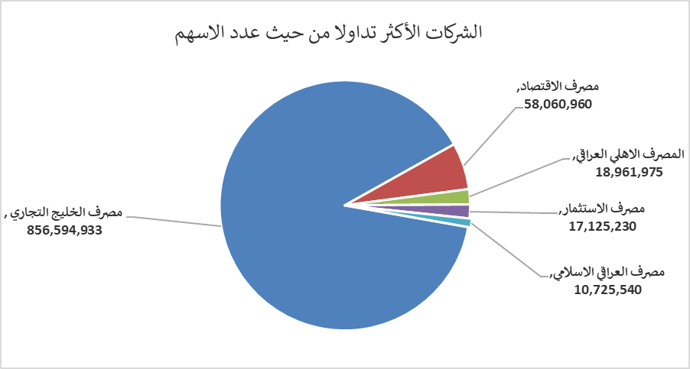
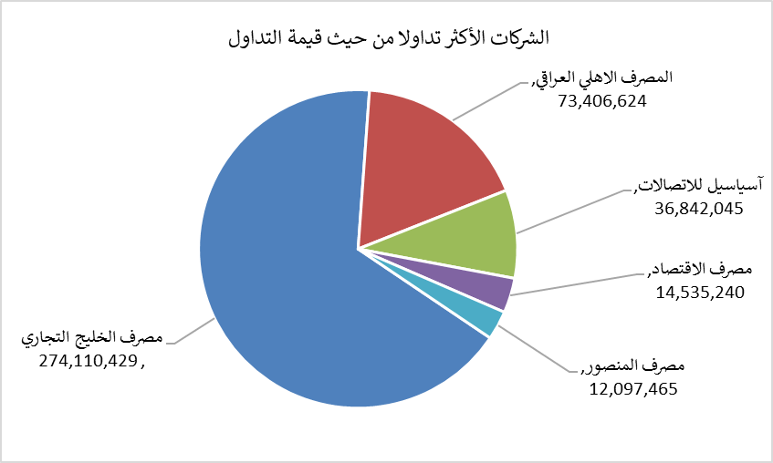
الشركات الأكثر ارتفاعاً وانخفاضاً

نسبة التغير لاسعار الاغلاق الاكثر ارتفاعاً |  |  |  | نسبة التغير لاسعار الاغلاق الاكثر انخفاضاً
اسم الشركة | اغلاق | التغير(%) | الاسهم المتداولة | اسم الشركة | اغلاق | التغير (%) | الاسهم المتداولة
التمورالعراقية | 2.250 | 7.14 | 1,224,826 | فندق فلسطين | 19.200 | -3.27 | 243,937
مصرف الاقتصاد | 0.260 | 4.00 | 58,060,960 | مصرف الخليج التجاري | 0.320 | -3.03 | 856,594,933
الأمين للتأمين | 0.920 | 2.22 | 110,104 | الصناعات الالكترونية | 1.420 | -1.39 | 70,422
المصرف الاهلي العراقي | 3.900 | 1.83 | 18,961,975 | بغداد غازية | 6.220 | -0.32 | 1,192,101
مصرف العراقي الاسلامي | 1.000 | 1.01 | 10,725,540 | السجاد والمفروشات | 24.640 | -0.20 | 985

الشركات الاكثر نشاطا حسب الاسهم المتداولة (حجم التداول) |  |  |  | الشركات الاكثر نشاطا حسب القيمة المتداولة
اسم الشركة | اغلاق | التغير(%) | الاسهم المتداولة | اسم الشركة | اغلاق | التغير (%) | القيمة المتداولة
مصرف الخليج التجاري | 0.320 | -3.03 | 856,594,933 | مصرف الخليج التجاري | 0.320 | -3.03 | 274,110,429
مصرف الاقتصاد | 0.260 | 4.00 | 58,060,960 | المصرف الاهلي العراقي | 3.900 | 1.83 | 73,406,624
المصرف الاهلي العراقي | 3.900 | 1.83 | 18,961,975 | آسياسيل للاتصالات | 15.750 | 0.00 | 36,842,045
مصرف الاستثمار | 0.380 | 0.00 | 17,125,230 | مصرف الاقتصاد | 0.260 | 4.00 | 14,535,240
مصرف العراقي الاسلامي | 1.000 | 1.01 | 10,725,540 | مصرف المنصور | 2.140 | 0.47 | 12,097,465

